关于新红data
 | 新红——小红书数据分析平台 全方位洞察小红书生态，为你提供红人搜索，行业榜单，爆款笔记，热门话题，SEO流量分析以及品牌营销投放等数据，助力品牌种草以及流量运营。

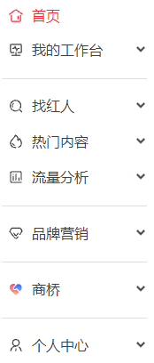
您可登录我们的主页，了解更多。
https://xh.newrank.cn

新红是新榜旗下的小红书数据分析平台，收录海量账号及创意素材，提供包括红人号、笔记、seo流量、品牌营销等多维度数据，助你全方位洞察小红书生态： 【找红人】——创作领域、内容标签、账号层级、运营指数、粉丝画像等多条件筛选，综合指数与单项指标排行，助你精准高效找到目标小红书博主。 【热门内容】——维度丰富的笔记搜索，每日更新的爆款排行，新鲜热门的标签话题，带你快速发现小红书最新最火的热门内容和流行元素。 【流量分析】——聚合了互动量最高、使用量蹿升最快的SEO热词，提供相关热词推荐、相关品牌及互动画像分析，为你破解小红书内容运营的流量密码。 【品牌营销】—— 品牌种草及商业推广分析，投放结案管理，包含投放内容及账号、触达人群和舆情分析，供你多角度研究品牌在小红书的投放策略。

若您有任何疑问，可直接登录新红网站(xh.newrank.cn)咨询在线客服，或拨打我们的电话：400-006-6059或发送邮件至：contact@newrank.cn。


新红数据

